关系图
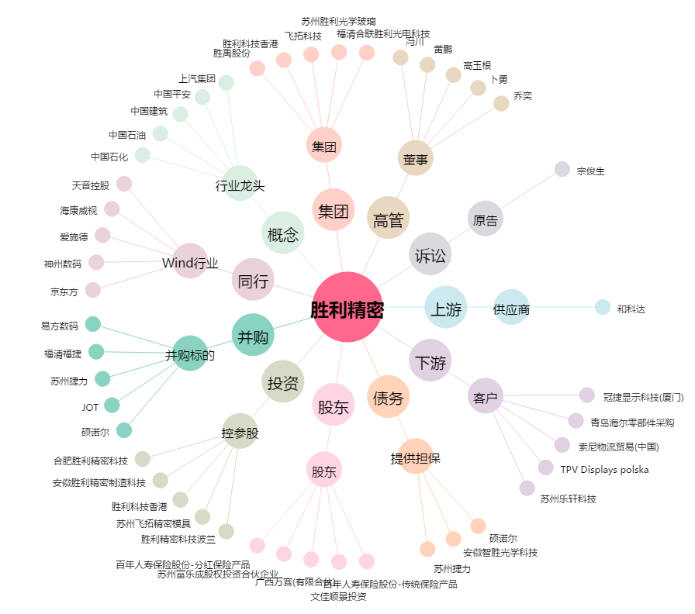
胜利精密[002426.SZ] - 关系概览图

